상품제안서
대나무 데스크 오거나이저 BB-103 | 상품코드: S05770

 |  |  |  |  |  |  | 02-713-8555 | www.synergygift.co.kr
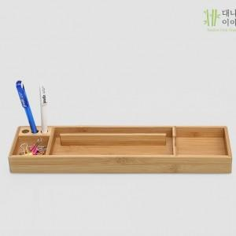

【상세/제작정보】 | .

【인쇄/포장옵션】 | 실크 / 무지박스 (브라운박스)

【공급단가】 | 수량 | 50~ | 100~ | 500~ | 1,000~ | 2,000~
*VAT별도 | 단가 | 10,120원 | 9,750원 | 9,370원 | 9,000원 | 8,770원

【상품 URL】 | https://www.synergygift.co.kr:443/src/goods_detail.php?gdno=4161

